Worksheet
Изображение* | ID | Код | Артикул* | Название товара* | Цена, руб.* | Наличие | Единица измерения | Ваш заказ | 0
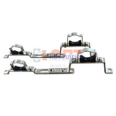 | 852684 | VLC-900299 | 130.HS.0506 | Компл. кроншт. для коллекторов универс. (3/4"-1") раздвижной (упак 2 штуки) | 352.00 руб. | >100 | упа |  | 0
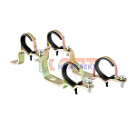 | 820658 | FRK-220008 | GK20 | пара универсальных кронштейнов для коллекторов 3/4-1 (2/100рар) | 145.88 руб. | >25 | пар |  | 0
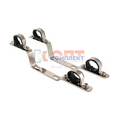 | 820580 | VLC-713003 | VTc.130.IN.0600 | Пара кронштейнов для коллекторов из нерж. 1" (5 /45шт) | 786.00 руб. | 0 | шт |  | 0
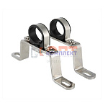 | 820581 | VLC-713004 | VTc.130.INH.0600 | Пара высоких кронштейнов для коллекторов из нержавеющей стали 1" (1 /55шт) | 479.00 руб. | >100 | шт |  | 0
 | 820583 | VLC-713006 | VTc.130.INH.0800 | Пара высоких кронштейнов для коллекторов из нержавеющей стали 1 1/2" (1 /50шт) | 561.00 руб. | >10 | шт |  | 0
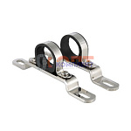 | 820582 | VLC-713005 | VTc.130.INS.0600 | Пара низких кронштейнов для коллектора из нержавеющей стали 1" (1 /75шт) | 372.00 руб. | >100 | шт |  | 0
 | 820584 | VLC-713007 | VTc.130.INS.0800 | Пара низких кронштейнов для коллектора из нержавеющей стали 1 1/2" (1 /80шт) | 449.00 руб. | >50 | шт |  | 0
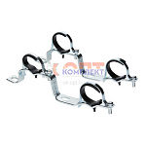 | 820578 | VLC-713001 | VTc.130.N.0500 | Пара кронштейнов для коллекторов 3/4" (1 /60шт) | 574.00 руб. | 9 | шт |  | 0
 | 820579 | VLC-713002 | VTc.130.N.0600 | Пара кронштейнов для коллекторов 1" (1 /60шт) | 601.00 руб. | 10 | шт |  | 0
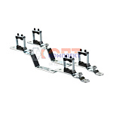 | 820585 | VLC-713008 | VTc.IV130.N.0600 | Кронштейн для коллекторов 500n-e и 560n-e 1" (1шт) (1 /70шт) | 823.00 руб. | >50 | шт |  | 0
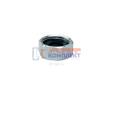 | 829360 | FRK-220045 | VRD21 | Заглушка коллектора FAR (VR402-405) 3/4 вн.р с доп. уплонением | 109.41 руб. | >25 | шт |  | 0
 | 829361 | FRK-220046 | VRD22 | Заглушка коллектора FAR (VR402-405) 3/4 нар.р с доп. уплонением | 134.94 руб. | >25 | шт |  | 0
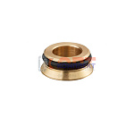 | 829319 | FRK-220043 | VRZ16 | Адаптер для коллектора 1/2 | 29.18 руб. | >100 | шт |  | 0
 | 829320 | FRK-220044 | VRZ20 | Адаптер для коллектора 3/4 | 41.94 руб. | >100 | шт |  | 0
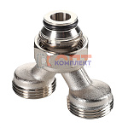 | 869369 | VLC-900479 | VT.0681.NE.050505 | Коллекторный разделитель потока вн.р. 3/4"(EK)- 2 вых. х нар.р. 3/4"(EK) | 467.00 руб. | >50 | шт |  | 0
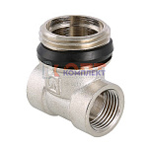 | 820586 | VLC-713009 | VTc.530.N.050404 | Тройник коллекторный 3/4"x1/2"x1/2" нар.-вн.-вн. (10 /100шт) | 314.00 руб. | >100 | шт |  | 0
 | 820587 | VLC-713010 | VTc.530.N.060404 | Тройник коллекторный 1"x1/2"x1/2" нар.-вн.-вн. (10 /80шт) | 376.00 руб. | >100 | шт |  | 0
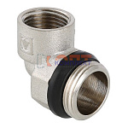 | 820597 | VLC-713020 | VTc.531.N.0504 | Отвод коллекторный 3/4"x1/2" нар.-вн. (угольник) (10 /110шт) | 288.00 руб. | >100 | шт |  | 0
 | 820598 | VLC-713021 | VTc.531.N.0604 | Отвод коллекторный 1"x1/2" нар.-вн. (угольник) (10 /80шт) | 379.00 руб. | >100 | шт |  | 0
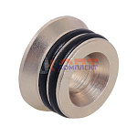 | 820623 | VLC-713046 | VTc.701.N.04 | Адаптер д/коллектора (конус-плоскость) 1/2" (10 /2000шт) | 46.00 руб. | >1000 | шт |  | 0
 | 820624 | VLC-713047 | VTc.701.NE.05 | Адаптер д/коллектора (евроконус-плоскость) 3/4" (10 /1500шт) | 40.00 руб. | >1000 | шт |  | 0
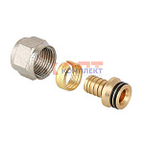 | 820625 | VLC-713048 | VTc.709.N.1604 | Соединитель КОНУС коллекторный обжимной для полимерной PEX трубы 16 (2,0) (10 /340шт) | 146.00 руб. | >500 | шт |  | 0
 | 836291 | VLC-900300 | VTc.709.N.1622 | Соединитель КОНУС коллекторный обжимной для полимерной PEX трубы 16 (2,2) | 133.00 руб. | >100 | шт |  | 0
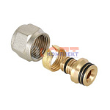 | 820626 | VLC-713049 | VTc.710.N.1604 | Соединитель коллекторный обжимной для м./п. трубы 16 (2,0) (10 /300шт) | 144.00 руб. | >1000 | шт |  | 0
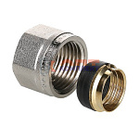 | 820627 | VLC-713050 | VTc.711.N.1504 | Соединитель коллекторный обжимной для медной трубы 15 (10 /420шт) | 87.00 руб. | >100 | шт |  | 0
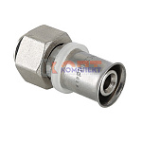 | 820628 | VLC-713051 | VTc.712.N.1604 | Соединитель КОНУС коллекторный пресс для м./п. трубы 16(2,0) х 1/2" (10 /260шт) | 235.00 руб. | >1000 | шт |  | 0
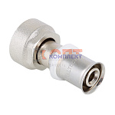 | 879986 | VLC-900545 | VTc.712.NE.2005 | Соединитель ЕВРОКОНУС коллекторный евроконус/пресс для м./п. трубы 20(2,0) x 3/4 (евроконус) | 324.00 руб. | >100 | шт |  | 0
 | 820629 | VLC-713052 | VTc.712.NE.1605 | Соединитель ЕВРОКОНУС коллекторный пресс для м./п. трубы 16(2,0) x 3/4 (евроконус) (10 /200шт) | 319.00 руб. | >500 | шт |  | 0
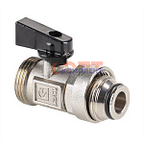 | 820630 | VLC-713053 | VTc.720.NE.0005 | Кран для коллектора (евроконус) (8 /96шт) | 572.00 руб. | >1000 | шт |  | 0

